상품제안서
드망즈 UV DTF필름인쇄글라스_제르디 | 상품코드: S43934

 |  |  |  |  |  |  | 02-713-8555 | www.synergygift.co.kr
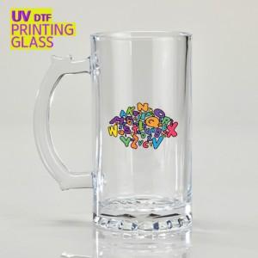

【상세/제작정보】

【인쇄/포장옵션】 | UV필름인쇄 / 무지케이스(대)

【공급단가】 | 수량 | 50~ | 100~ | 500~ | 1,000~ | 3,000~
*VAT별도 | 단가 | 5,520원 | 5,390원 | 5,220원 | 4,970원 | 4,800원

【상품 URL】 | https://www.synergygift.co.kr:443/src/goods_detail.php?gdno=43934

